S&P 500
 | Historische Risikoprämien

 |  |  |  |  |  |  |  |  |  | Entwicklung von 1 USD seit 1928 |  |  | Historisch kumulierte Rendite |  |  |  | Historisch kumulierte Rendite |  |  |  | Historisch kumulierte Rendite |  |  |  | Historisch kumulierte Rendite |  |  |  | Historisch kumulierte Rendite
 |  |  |  |  |  |  |  |  |  | mit Zinseszins (compound) |  |  | seit 1928 |  |  |  | 50 Jahre |  |  |  | 30 Jahre |  |  |  | 20 Jahre |  |  |  | 10 Jahre
 | Jahr |  | S&P 500 | Dividenden rendite | Dividenden | Rendite p.a. S&P 500 | T.Bond rate | T.Bond Rendite p.a.* | ERP p.a. | S&P 500 | T.Bond | ERP historisch | S&P 500 | T-Bond | ERP |  | S&P 500 | T-Bond | ERP |  | S&P 500 | T-Bond | ERP |  | S&P 500 | T-Bond | ERP |  | S&P 500 | T-Bond | ERP
 | 1 |  | 2 | 3 | 4=2*3 | 5 | 6 | 7 | 8=6-7 | 9 | 10 | 11
 | 1927 | 1927-12-31 | 17.7 |  |  |  | 3.2% |  |  | 1.00 | 1.00 |  |  |  | Kontrolle |  |  |  | Kontrolle |  |  |  | Kontrolle |  |  |  | Kontrolle |  |  |  | Kontrolle
1 | 1928 | 1928-12-31 | 24.4 | 4.3% | 1.05 | 43.8% | 3.5% | 0.8% | 43.0% | 1.44 | 1.01 | 43.0% | 43.8% | 0.8% | 43.0%
2 | 1929 | 1929-12-31 | 21.5 | 4.1% | 0.88 | -8.3% | 3.4% | 4.2% | -12.5% | 1.32 | 1.05 | 12.3% | 14.8% | 2.5% | 12.3%
3 | 1930 | 1930-12-31 | 15.3 | 4.7% | 0.72 | -25.1% | 3.2% | 4.5% | -29.7% | 0.99 | 1.10 | -3.6% | -0.4% | 3.2% | -3.6%
4 | 1931 | 1931-12-31 | 8.1 | 6.1% | 0.50 | -43.8% | 3.9% | -2.6% | -41.3% | 0.55 | 1.07 | -15.4% | -13.7% | 1.7% | -15.4%
5 | 1932 | 1932-12-31 | 6.9 | 7.2% | 0.50 | -9.0% | 3.4% | 8.8% | -17.8% | 0.50 | 1.16 | -15.9% | -12.8% | 3.1% | -15.9%
6 | 1933 | 1933-12-31 | 10.1 | 4.1% | 0.41 | 52.6% | 3.5% | 1.9% | 50.7% | 0.77 | 1.19 | -7.2% | -4.3% | 2.9% | -7.2%
7 | 1934 | 1934-12-31 | 9.5 | 3.7% | 0.35 | -2.5% | 3.0% | 8.0% | -10.4% | 0.75 | 1.28 | -7.6% | -4.0% | 3.6% | -7.6%
8 | 1935 | 1935-12-31 | 13.4 | 3.8% | 0.51 | 46.7% | 2.8% | 4.5% | 42.3% | 1.10 | 1.34 | -2.5% | 1.2% | 3.7% | -2.5%
9 | 1936 | 1936-12-31 | 17.2 | 3.1% | 0.54 | 31.9% | 2.6% | 5.0% | 26.9% | 1.45 | 1.40 | 0.4% | 4.2% | 3.8% | 0.4%
10 | 1937 | 1937-12-31 | 10.6 | 5.3% | 0.56 | -35.3% | 2.7% | 1.4% | -36.7% | 0.94 | 1.42 | -4.2% | -0.6% | 3.6% | -4.2%
11 | 1938 | 1938-12-31 | 13.2 | 3.8% | 0.50 | 30.0% | 2.6% | 4.2% | 25.8% | 1.22 | 1.48 | -1.8% | 1.8% | 3.7% | -1.8%
12 | 1939 | 1939-12-31 | 12.5 | 4.3% | 0.54 | -1.4% | 2.4% | 4.4% | -5.8% | 1.20 | 1.55 | -2.2% | 1.6% | 3.7% | -2.2%
13 | 1940 | 1940-12-31 | 10.6 | 5.2% | 0.55 | -10.9% | 2.0% | 5.4% | -16.3% | 1.07 | 1.63 | -3.3% | 0.5% | 3.8% | -3.3%
14 | 1941 | 1941-12-31 | 8.7 | 6.2% | 0.54 | -12.8% | 2.5% | -2.0% | -10.7% | 0.94 | 1.60 | -3.9% | -0.5% | 3.4% | -3.9%
15 | 1942 | 1942-12-31 | 9.8 | 6.0% | 0.59 | 19.2% | 2.5% | 2.3% | 16.9% | 1.12 | 1.64 | -2.6% | 0.7% | 3.3% | -2.6%
16 | 1943 | 1943-12-31 | 11.7 | 4.7% | 0.55 | 25.1% | 2.5% | 2.5% | 22.6% | 1.40 | 1.68 | -1.2% | 2.1% | 3.3% | -1.2%
17 | 1944 | 1944-12-31 | 13.3 | 4.6% | 0.61 | 19.0% | 2.5% | 2.6% | 16.5% | 1.66 | 1.72 | -0.2% | 3.0% | 3.2% | -0.2%
18 | 1945 | 1945-12-31 | 17.4 | 3.9% | 0.68 | 35.8% | 2.3% | 3.8% | 32.0% | 2.26 | 1.79 | 1.3% | 4.6% | 3.3% | 1.3%
19 | 1946 | 1946-12-31 | 15.3 | 3.9% | 0.60 | -8.4% | 2.2% | 3.1% | -11.6% | 2.07 | 1.84 | 0.6% | 3.9% | 3.3% | 0.6%
20 | 1947 | 1947-12-31 | 15.3 | 5.2% | 0.80 | 5.2% | 2.4% | 0.9% | 4.3% | 2.17 | 1.86 | 0.8% | 4.0% | 3.2% | 0.8%
21 | 1948 | 1948-12-31 | 15.2 | 6.4% | 0.97 | 5.7% | 2.4% | 2.0% | 3.8% | 2.30 | 1.90 | 0.9% | 4.0% | 3.1% | 0.9%
22 | 1949 | 1949-12-31 | 16.8 | 7.1% | 1.19 | 18.1% | 2.2% | 4.7% | 13.4% | 2.71 | 1.98 | 1.5% | 4.6% | 3.2% | 1.5%
23 | 1950 | 1950-12-31 | 20.4 | 7.5% | 1.53 | 30.9% | 2.4% | 0.4% | 30.5% | 3.55 | 1.99 | 2.6% | 5.7% | 3.0% | 2.6%
24 | 1951 | 1951-12-31 | 23.8 | 6.3% | 1.50 | 23.8% | 2.7% | -0.3% | 24.1% | 4.40 | 1.99 | 3.5% | 6.4% | 2.9% | 3.5%
25 | 1952 | 1952-12-31 | 26.6 | 5.7% | 1.51 | 18.2% | 2.8% | 2.3% | 15.9% | 5.20 | 2.03 | 3.9% | 6.8% | 2.9% | 3.9%
26 | 1953 | 1953-12-31 | 24.8 | 5.8% | 1.44 | -1.2% | 2.6% | 4.1% | -5.4% | 5.13 | 2.12 | 3.6% | 6.5% | 2.9% | 3.6%
27 | 1954 | 1954-12-31 | 36.0 | 5.2% | 1.87 | 52.6% | 2.5% | 3.3% | 49.3% | 7.83 | 2.19 | 5.0% | 7.9% | 2.9% | 5.0%
28 | 1955 | 1955-12-31 | 45.5 | 4.9% | 2.23 | 32.6% | 3.0% | -1.3% | 33.9% | 10.38 | 2.16 | 5.9% | 8.7% | 2.8% | 5.9%
29 | 1956 | 1956-12-31 | 46.7 | 4.7% | 2.19 | 7.4% | 3.6% | -2.3% | 9.7% | 11.16 | 2.11 | 6.1% | 8.7% | 2.6% | 6.1%
30 | 1957 | 1957-12-31 | 40.0 | 4.5% | 1.80 | -10.5% | 3.2% | 6.8% | -17.3% | 9.99 | 2.25 | 5.2% | 8.0% | 2.7% | 5.2%
31 | 1958 | 1958-12-31 | 55.2 | 4.1% | 2.26 | 43.7% | 3.9% | -2.1% | 45.8% | 14.36 | 2.20 | 6.4% | 9.0% | 2.6% | 6.4%
32 | 1959 | 1959-12-31 | 59.9 | 3.3% | 1.98 | 12.1% | 4.7% | -2.6% | 14.7% | 16.09 | 2.15 | 6.7% | 9.1% | 2.4% | 6.7%
33 | 1960 | 1960-12-31 | 58.1 | 3.4% | 1.98 | 0.3% | 3.8% | 11.6% | -11.3% | 16.14 | 2.40 | 6.1% | 8.8% | 2.7% | 6.1%
34 | 1961 | 1961-12-31 | 71.6 | 2.9% | 2.04 | 26.6% | 4.1% | 2.1% | 24.6% | 20.44 | 2.44 | 6.6% | 9.3% | 2.7% | 6.6%
35 | 1962 | 1962-12-31 | 63.1 | 3.4% | 2.15 | -8.8% | 3.9% | 5.8% | -14.6% | 18.64 | 2.59 | 6.0% | 8.7% | 2.8% | 6.0%
36 | 1963 | 1963-12-31 | 75.0 | 3.1% | 2.35 | 22.6% | 4.1% | 1.5% | 21.1% | 22.86 | 2.63 | 6.4% | 9.1% | 2.7% | 6.4%
37 | 1964 | 1964-12-31 | 84.8 | 3.1% | 2.58 | 16.4% | 4.2% | 3.6% | 12.8% | 26.61 | 2.72 | 6.5% | 9.3% | 2.7% | 6.5%
38 | 1965 | 1965-12-31 | 92.4 | 3.1% | 2.83 | 12.4% | 4.7% | 0.8% | 11.6% | 29.91 | 2.74 | 6.7% | 9.4% | 2.7% | 6.7%
39 | 1966 | 1966-12-31 | 80.3 | 3.6% | 2.88 | -10.0% | 4.6% | 4.7% | -14.7% | 26.93 | 2.87 | 6.1% | 8.8% | 2.7% | 6.1%
40 | 1967 | 1967-12-31 | 96.5 | 3.1% | 2.98 | 23.8% | 5.7% | -3.3% | 27.1% | 33.34 | 2.78 | 6.6% | 9.2% | 2.6% | 6.6%
41 | 1968 | 1968-12-31 | 103.9 | 2.9% | 3.04 | 10.8% | 6.2% | 2.3% | 8.5% | 36.94 | 2.84 | 6.6% | 9.2% | 2.6% | 6.6%
42 | 1969 | 1969-12-31 | 92.1 | 3.5% | 3.24 | -8.2% | 7.9% | -5.4% | -2.8% | 33.90 | 2.69 | 6.4% | 8.8% | 2.4% | 6.4%
43 | 1970 | 1970-12-31 | 92.2 | 3.5% | 3.19 | 3.6% | 6.5% | 17.8% | -14.2% | 35.10 | 3.16 | 5.9% | 8.6% | 2.7% | 5.9%
44 | 1971 | 1971-12-31 | 102.1 | 3.1% | 3.16 | 14.2% | 5.9% | 11.0% | 3.2% | 40.10 | 3.51 | 5.9% | 8.8% | 2.9% | 5.9%
...
 |  |  |  |  |  |  |  |  |  | Entwicklung von 1 USD seit 1928 |  |  | Historisch kumulierte Rendite |  |  |  | Historisch kumulierte Rendite |  |  |  | Historisch kumulierte Rendite |  |  |  | Historisch kumulierte Rendite |  |  |  | Historisch kumulierte Rendite
97 | 2024 | 2024-12-31 | 5,881.6 | 1.3% | 76.40 | 24.9% | 4.6% | -1.6% | 26.5% | 9,902.96 | 71.24 | 5.5% | 9.9% | 4.5% | 5.5% | 49 | 239.08 | 17.77 | 5.8% | 29 | 16.01 | 2.87 | 6.3% | 19 | 6.78 | 1.61 | 8.1% | 9 | 3.35 | 1.01 | 14.2%
98 | 2025 | 2025-12-31 | 6,845.5 | 1.2% | 80.65 | 17.8% | 4.2% | 7.8% | 10.0% | 11,661.64 | 76.79 | 5.5% | 10.0% | 4.5% | 5.5% | 50 | 281.54 | 19.15 | 5.9% | 30 | 18.86 | 3.09 | 6.5% | 20 | 7.98 | 1.74 | 8.1% | 10 | 3.95 | 1.09 | 13.8%

 | Jahr |  |  | Dividenden rendite |  | Rendite p.a. S&P 500 |  | T.Bond Rendite p.a.* | ERP p.a.
 | Arithmetisches Mittel |  |  | 3.5% |  | 11.9% |  | 4.8% | 7.1%
 | Geometrisches Mittel |  |  |  |  | 10.0% |  | 4.5% | 5.5% | 10.0% | 4.5% | 5.5% |  |  |  |  | 11.9% | 6.1% | 5.9% |  | 10.3% | 3.8% | 6.5% |  | 10.9% | 2.8% | 8.1% |  | 14.7% | 0.9% | 13.8%
 | Minimum |  |  | 1.1% |  | -43.8% |  | -17.7% | -56.6%
 | Maximum |  |  | 7.5% |  | 52.6% |  | 35.9% | 50.7%
 | Standardabweichung |  |  | 0.2% |  | 2.0% |  | 0.8% | 2.1%

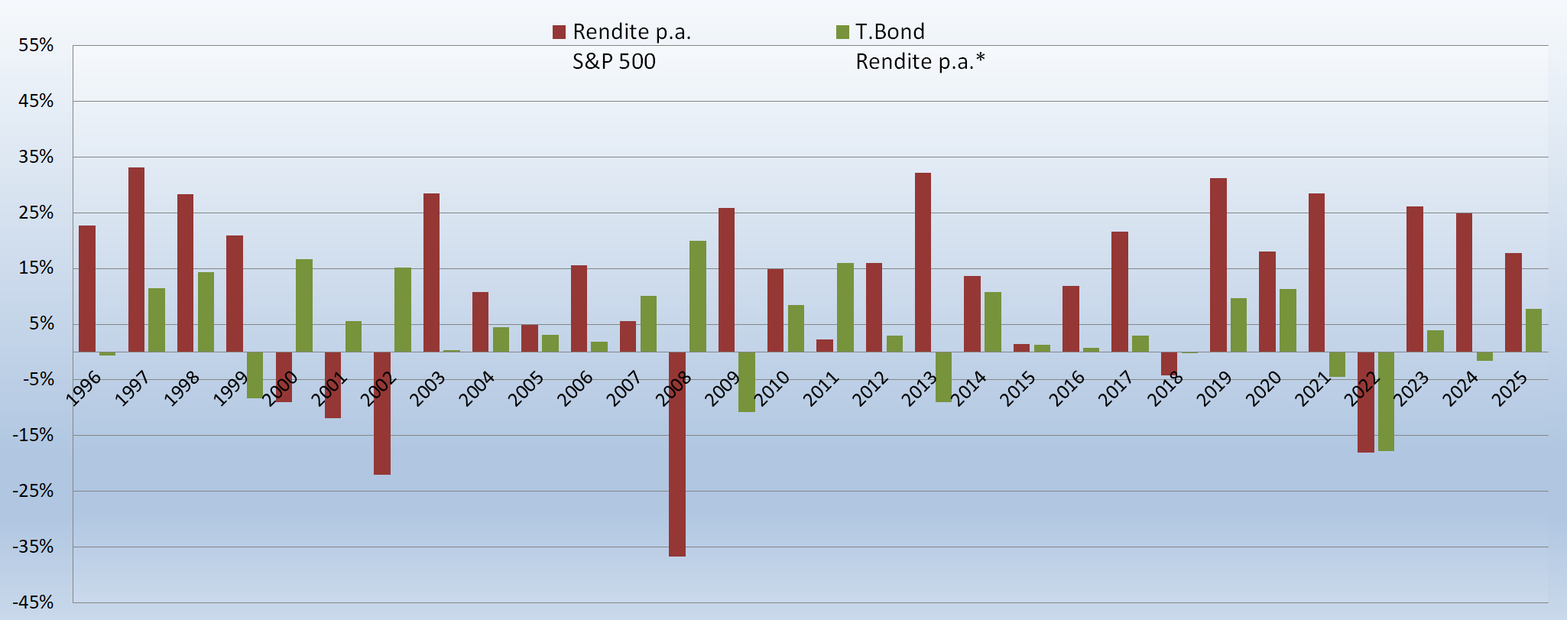

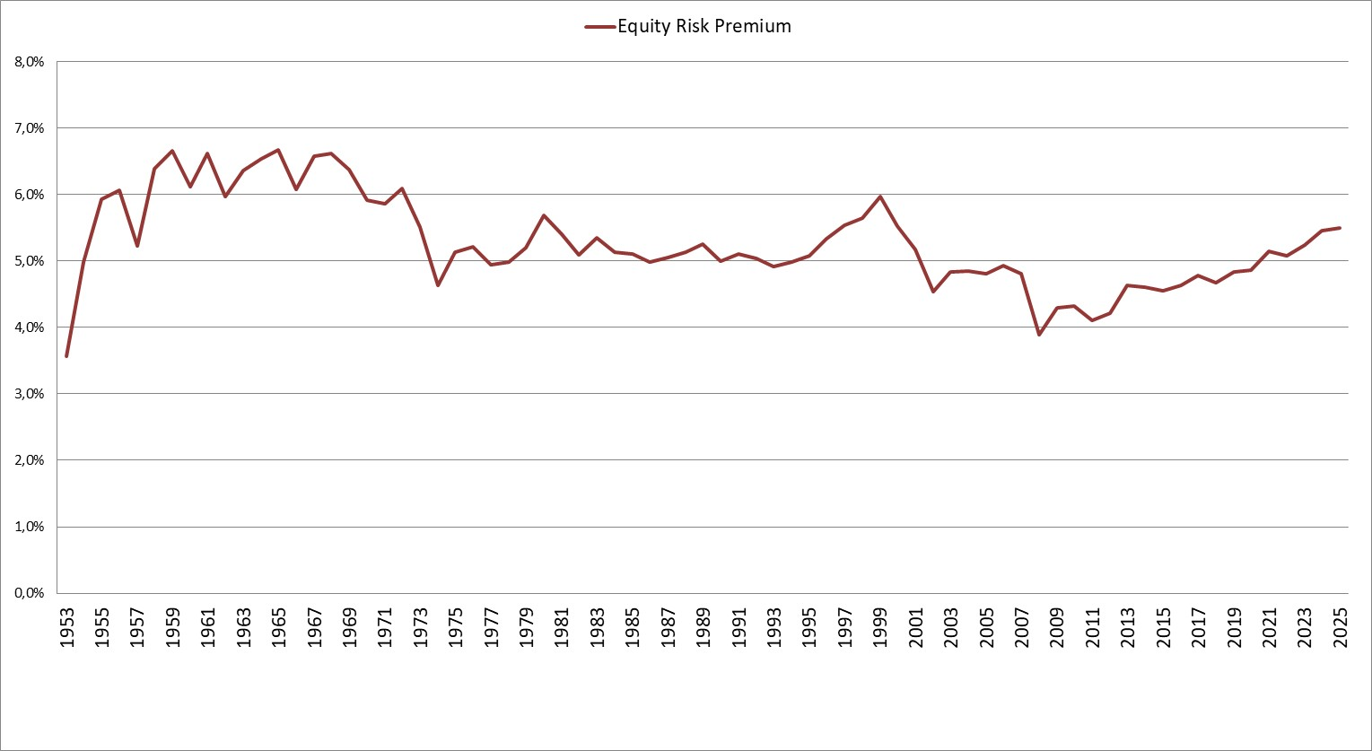

DAX
...
 |  | Historische Risikoprämien
19 | 2024-12-31 | 2024 | 19,909 | 18.8% | 2.4% | -0.2% | 19.1% | 3.68 | 1.42 | 5.2% | 7.1% | 1.9%
20 | 2025-12-31 | 2025 | 24,490 | 23.0% | 3.0% | -2.8% | 25.8% | 4.53 | 1.38 | 6.2% | 7.8% | 1.6%

 |  | Jahr |  | Rendite p.a. DAX 30 |  | Rendite p.a. Bundesanleihe | ERP p.a.
 |  | Arithmetisches Mittel 20J |  | 9.6% |  | 2.0% | 6.6% | Hinweis:
 |  | Geometrisches Mittel 20J |  | 7.8% |  | 1.6% | 6.2% | Die jährliche Rendite der Bundesanleihe
 |  | Minimum |  | -40.4% |  | -25.1% | -56.3% | unterstellt eine jährliche Wiederanlage
 |  | Maximum |  | 29.1% |  | 15.9% | 30.0%
 |  | Standardabweichung |  | 4.1% |  | 2.0% | 4.9%

